Hoja1

NIT. 900,645,501-1
TEL 467 4072
Salida de Bodega. #P201022-0
Proyecto: Comercial 23/10/20. Supervisor: Anthony Gonzalez .
Departamento: Producción . Responsable: Andrea Lopez.
Encargado: Gustavo Moyano. Fecha: Jue. 22/Octubre/2020
No. | IMAGEN | DESCRIPCION | ESTADO | # | VALOR | ANOTACIONES
1 | 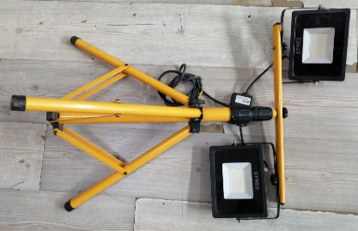 | Luces led de trabajo | Perfecto | 2-1 |  | 2 luces, 1 tripode.
2 | 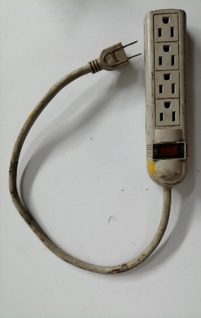 | Regleta | Bueno | 1 |  | 4 puestos
3 |  | Regleta | Bueno | 1 |  | 5 puestos
4 | 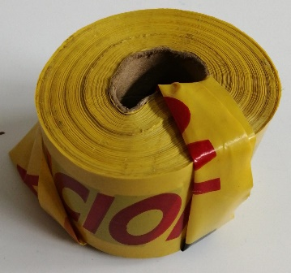 | Cinta precausión | Bueno | 1
5 | 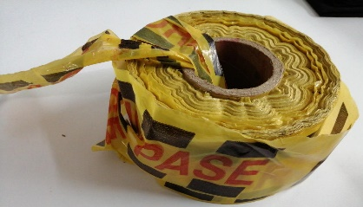 | Cinta "No Pase" | Bueno | 1
6 | 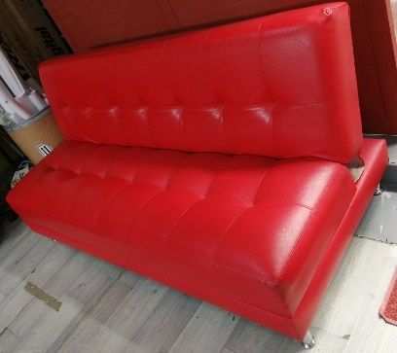 | Sofa-Cama | Perfecto | 1
7 |  | Recogedor | Perfecto | 1
8 |  | Escoba | Perfecto | 1
9 | 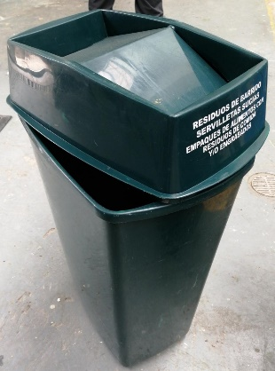 | Caneca | Perfecto | 1 |  | Con tapa
10 | 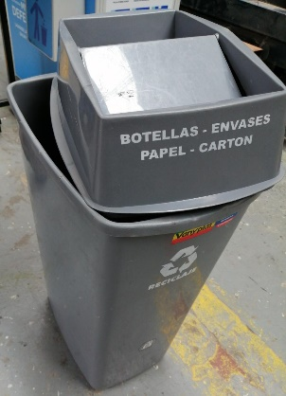 | Caneca | Perfecto | 1 |  | Con tapa
11 |  | Lavamanos portatil | Perfecto | 1 |  | Con 2 galones
12 |  | Llaves del lavamanos | Perfecto | 3
13 | 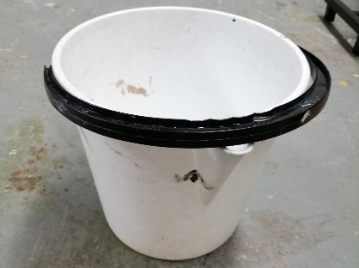 | Valde | Regular | 1
14 |  | Mesa plegable | Bueno | 1
15 |  | Mesa plegable | Bueno | 1
16 |  | Mesa plegable | Bueno | 1
17 |  | Mesa plegable | Bueno | 1
18 |  | Dispensador de gel | Perfecto | 1
19 |  | Estructura carpa 6x6 | Perfecto | 1
20 |  | Estructura carpa 3x3 | Perfecto | 1
21 |  | Estructura carpa 3x3 | Perfecto | 1 |  | Negra
22 |  | Estructura caroa 3x3 | Perfecto | 1 |  | Negra
23 |  | Paredes carpa 6x6 | Perfecto | 3
24 | 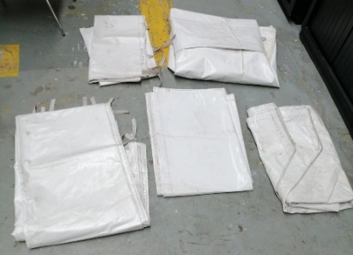 | Paredes carpa | Perfecto | 5
25 | 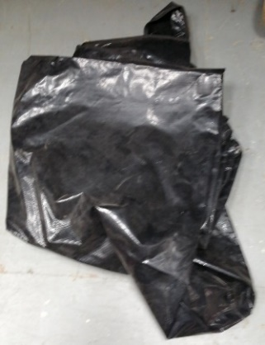 | Techo carpa | Perfecto | 1
26 | 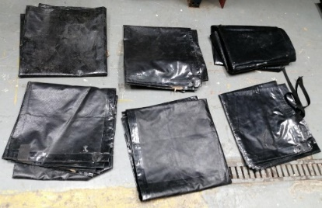 | Paredes carpas | Perfecto | 6
27 | 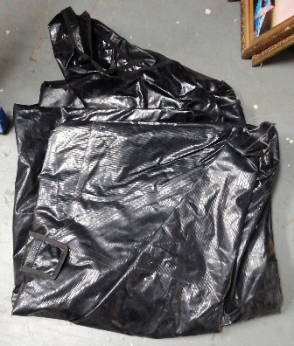
28 | 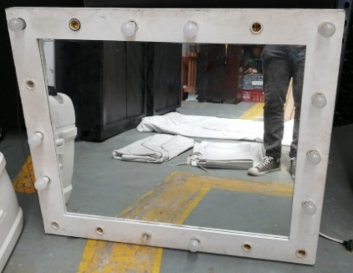 | Espejo | Perfecto | 1
29 | 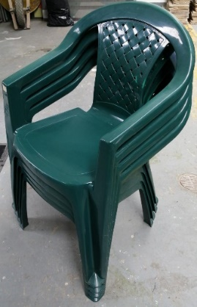 | Sillas rimax | Perfecto | 4
30 |  | Sillas rimax | Perfecto | 2
31 | 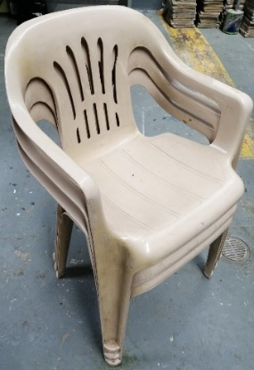 | Sillas rimax | Perfecto | 3
32 | 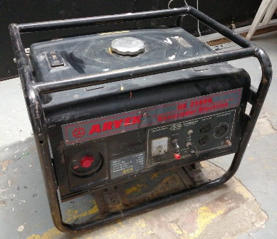 | Planta Electrica | Perfecto | 1
33 | 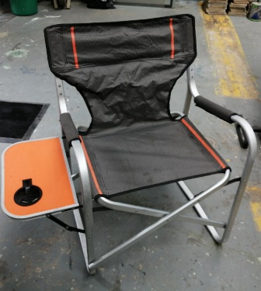 | Silla plegable | Perfecto | 1
34 | 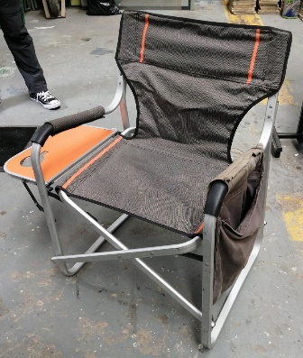 | Silla plegable | Perfecto | 1
35 | 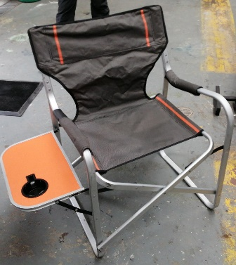 | Silla plegable | Perfecto | 1
36 | 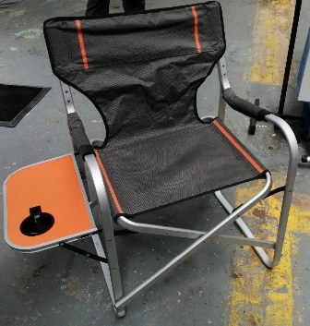 | Silla plegable | Perfecto | 1
37 | 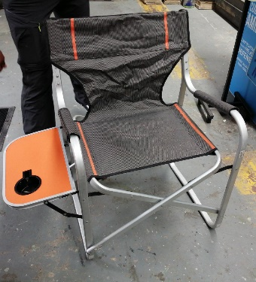 | Silla plegable | Perfecto | 1
38 | 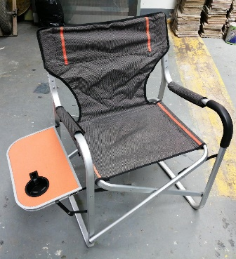 | Silla plegable | Perfecto | 1
39 |  | Sillas rimax | Perfecto | 10

